家具增补清单汇总
海沧医院科室家具报价单

序号 | 参考图片 | 型号品名 | 规 格 | 材 质 | 颜 色 | 数 量 |  | 单价 | 金额 | 备 注
手术室
1 |  | 储物柜 | 2000*400*2000 | 整体采用E1级防潮板制作，顶板厚度25mm，其余部位为18mm，优质五金连接件，铝合金拉手。柜门全带锁。 | 灰白 | 4 | ㎡ |  |  | 准备间
2 |  | 储物柜 | 2800*400*2680 | 整体采用E1级防潮板制作，顶板厚度25mm，其余部位为18mm，优质五金连接件，铝合金拉手。柜门全带锁。 | 灰白 | 7.5 | ㎡ |  |  | 过道
3 | 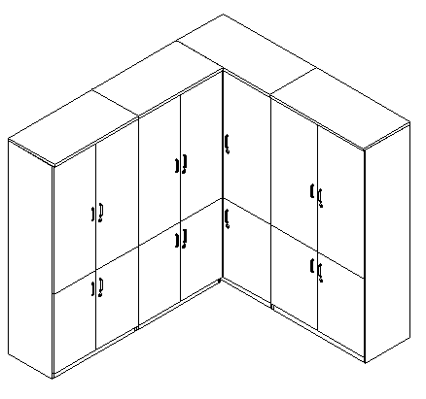 | 储物柜 | 900*500*2000 | 整体采用E1级防潮板制作，顶板厚度25mm，其余部位为18mm，优质五金连接件，铝合金拉手。柜门全带锁。 | 灰白 | 1.8 | ㎡ |  |  | 药品室
4 |  | 矮柜 | 1000*500*2000 |  | 灰白 | 2 | ㎡ |  |  | 药品室

